상품제안서
컴포트 오버핏 맨투맨 | 상품코드: S38204

 |  |  |  |  |  |  | 02-713-8555 | www.synergygift.co.kr
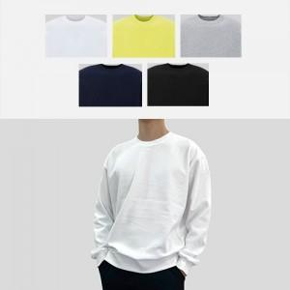

【상세/제작정보】 | <p><span style="font-size: 14pt;">※ 운임비 별도 발생 됩니다.</span></p>

【인쇄/포장옵션】 | 실크, 자수, 풀칼라 / OPP(비닐)

【공급단가】 | 수량 | 30~ | 100~ | 300~ | 500~ | 1,000~
*VAT별도 | 단가 | 20,400원 | 19,100원 | 18,300원 | 18,000원 | 17,600원

【상품 URL】 | https://www.synergygift.co.kr:443/src/goods_detail.php?gdno=38204

